HISTORIA 31
 | SISTEMA DE GESTION DE CARTERA

 |  |  |  |  | Regresar Lista

HISTORIA DE USUARIO
Numero | 31 | Yo como: | Administrador del modulo | Prioridad | 4
Tema | Gestion de cartera
Nombre Historia | Ejecutar proceso de calculo de transferencias pendientes
Necesito
ejecutar proceso de calculo de transferencias pendientes para una fecha de corte especifica

Para
Determinar los valores pendientes de pago de los OT o reporte de informacion pendiente

Detalles relevantes
Se calcula con cortes mensuales
Para un corte especifico se debe tener el archivo de recaudo con corte igual al deseado
Para un corte especifico se debe tener el archivo de transferencias con corte igual al deseado
Para los municipios que recaudan diario se deben incluir recuados hasta la fecha de corte deseada
Para los municipios que recaudan NO diario se debe incluir el recaudo hasta el corte anterior al deseado
Antes de procesar se debe validar que se cuente con la informacion requerida
Para reprocesos de fechas dde corte anteriores, se puede realizar utilizando la informacion actual o con el historico de la fecha

Criterio de aceptacion
Dado: | Una fecha de corte especifica
Cuando: | Se oprima el boton de procesar
Entonces: | Se debe ejecutar proceso de calculo de transferencias pendientes

Prototipo pantalla (wireframe)
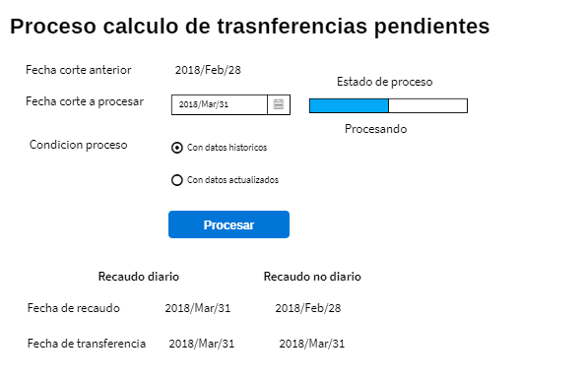

Servicios
11 | deuda/DarFechasControl
12 | deuda/EnviarCalculoDeuda
13 | deuda/ConsultarEstadoProcDeuda

HISTORIA 72
 | SISTEMA DE GESTION DE CARTERA

 |  |  |  |  | Regresar Lista

HISTORIA DE USUARIO
Numero | 72 | Yo como: | Administrador del modulo | Prioridad | 4
Tema | Gestion de cartera
Nombre Historia | Parametrizar entrega de carte a POLCA
Necesito
Parametrizar las diferentes entregas de cartera que se realizan en el tiempo de la cartera que
gestiona SEVIAL y que pasan a ser gestionada por DITRA

Para
Calcular la entidad responsable del cobro de cartera de SIMIT

Detalles relevantes
La cartera se entrega a DITRA con un rango de fecha de comparendos registrados en SIMIT

Se tienen municipios que aunque tiene comparendos reportados no se entrega a DITRA por
falta de informacion, como vigencias mezcladas, sin vigencia, pero se debe parametrizar esta condicion

Algunos OT se realiza una entrega parcial del rango total solicitado

Cuando de crea una entrega de cartera se aplica a todos los municipios y luego se personaliza
los casos especiales

Criterio de aceptacion
Dado: | Se solicita crear un rango de entrega
Cuando: | Cuando se cree un perido de entrega de cartera
Entonces: | Se realiza asignacion a todos los municipios para que sea entregada a DITRA

Prototipo pantalla (wireframe)

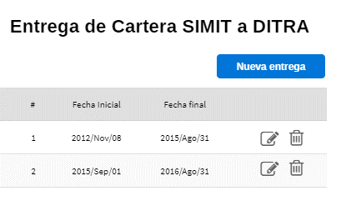

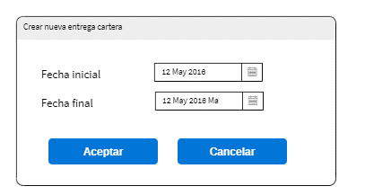

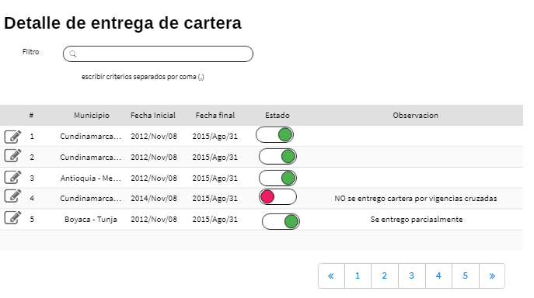

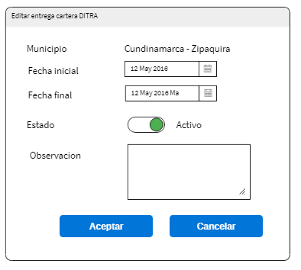

Servicios
14 | deuda/listarEntregaCartera
15 | deuda/editarEntregaCartera
16 | deuda/borrarEntregaCartera
17 | deuda/listarDetalleEntregaCartera
18 | deuda/editarDetalleEntregaCartera

HISTORIA 75
 | SISTEMA DE GESTION DE CARTERA

 |  |  |  |  | Regresar Lista

HISTORIA DE USUARIO
Numero | 75 | Yo como: | Administrador gestion cartera | Prioridad | 4
Tema | Gestion Cartera
Nombre Historia | Paramerizar departamentales
Necesito
Configurar los municipios que hacen parte de un departamental

Para
Poder consolidar informacion por departamental o obtenr el detalle de los municipios asociados

Detalles relevantes
Un municipio solo puede pertenecer a un departamental
Tanto el archivo de recaudo detallado y el de transferencias contienen el departamental asignado

Los municipios pueden ingresar o salir de un departamental en el tiempo, pero para efectos del sistema
esta definicion es solo para consultas,para calculos se tiene encuenta los valores enviados desde el
SIMIT

Criterio de aceptacion
Dado: | Se selecciona un municipio disponible
Cuando: | Se asocie un municipio a un departamental
Entonces: | El municipio no debe estar en la lista de disponibles

Prototipo pantalla (wireframe)
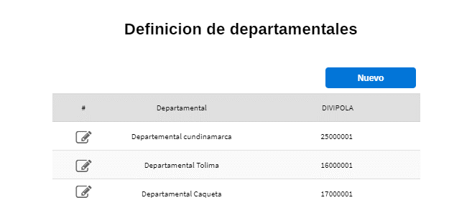 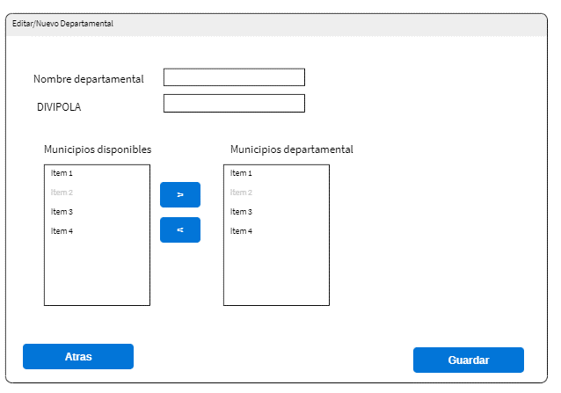

Servicios
19 | parametro/listarDepartamentales
20 | parametro/listarMunDisponiblesDptal
21 | parametro/listarMunicipiosDptal
22 | parametro/editarDptal

HISTORIA 76
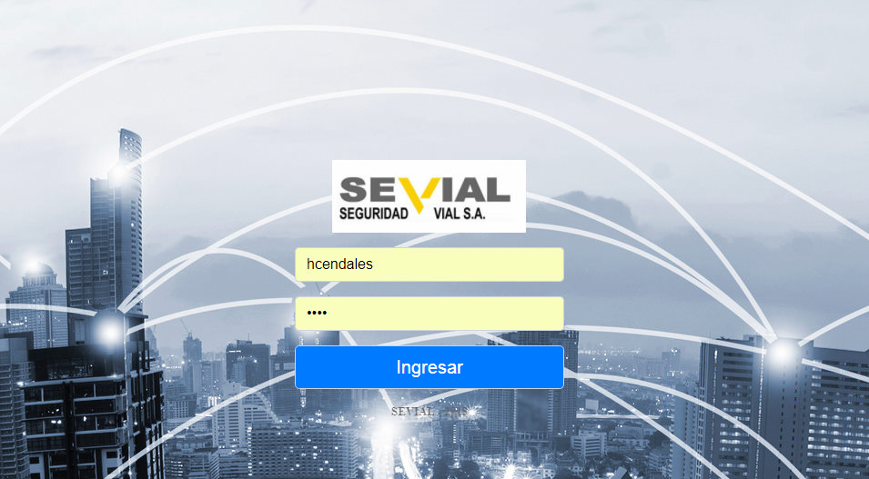 
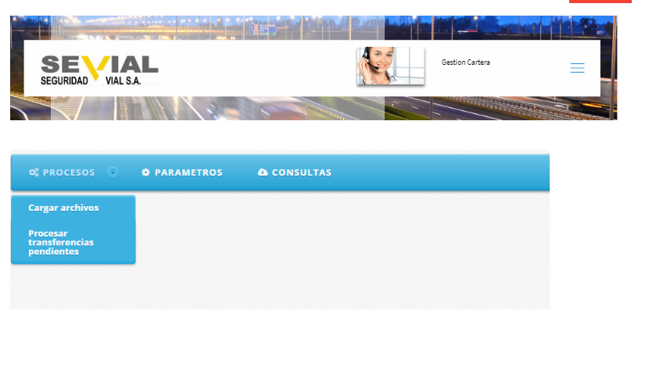
 | SISTEMA DE GESTION DE CARTERA

 |  |  |  |  | Regresar Lista

HISTORIA DE USUARIO
Numero | 76 | Yo como: | Cualquier usuario registrado | Prioridad | 2
Tema | Seguridad
Nombre Historia | Modulos asignados
Necesito
Ver los modulos que el usuario tiene habilitados

Para
Solo permitir el ingreso a los modulos habilitados para el usuario registrado

Detalles relevantes
Se tienen los siguientes modulos
Seguridad

Derechos de peticion
Parametros
Control de correspondencia
Gestion de cartera

Criterio de aceptacion
Dado: | Un usuario habilitado en el sistema con rol gestion de cartera
Cuando: | Ingrese su usuario y clave
Entonces: | Se muestra pagina principal de modulos habilitados

Prototipo pantalla (wireframe)

HISTORIA 80 (NO)
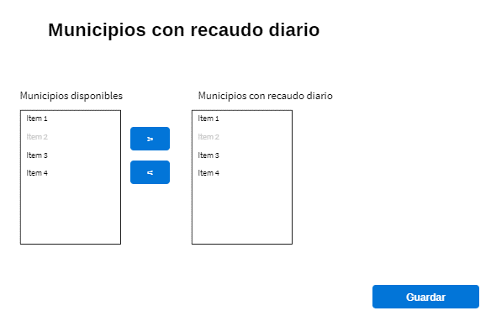
 | SISTEMA DE GESTION DE CARTERA

 |  |  |  |  | Regresar Lista

HISTORIA DE USUARIO
Numero | 80 | Yo como: | Administrador gestion cartera | Prioridad | 4
Tema | Gestion cartera
Nombre Historia | Parametrizar municipios con recaudo diario
Necesito
Registrar los municipios con recaudo diario

Para
Calcular correctamente el valor de transferencias pendientes

Detalles relevantes
Si un municipio tiene recaudo diario se toman los recaudos hasta la fecha de corte
En caso de que no este registrado se toman los recaudos hasta el mes anterior al corte

Criterio de aceptacion
Dado:
Cuando:
Entonces:

Prototipo pantalla (wireframe)

HISTORIA 1
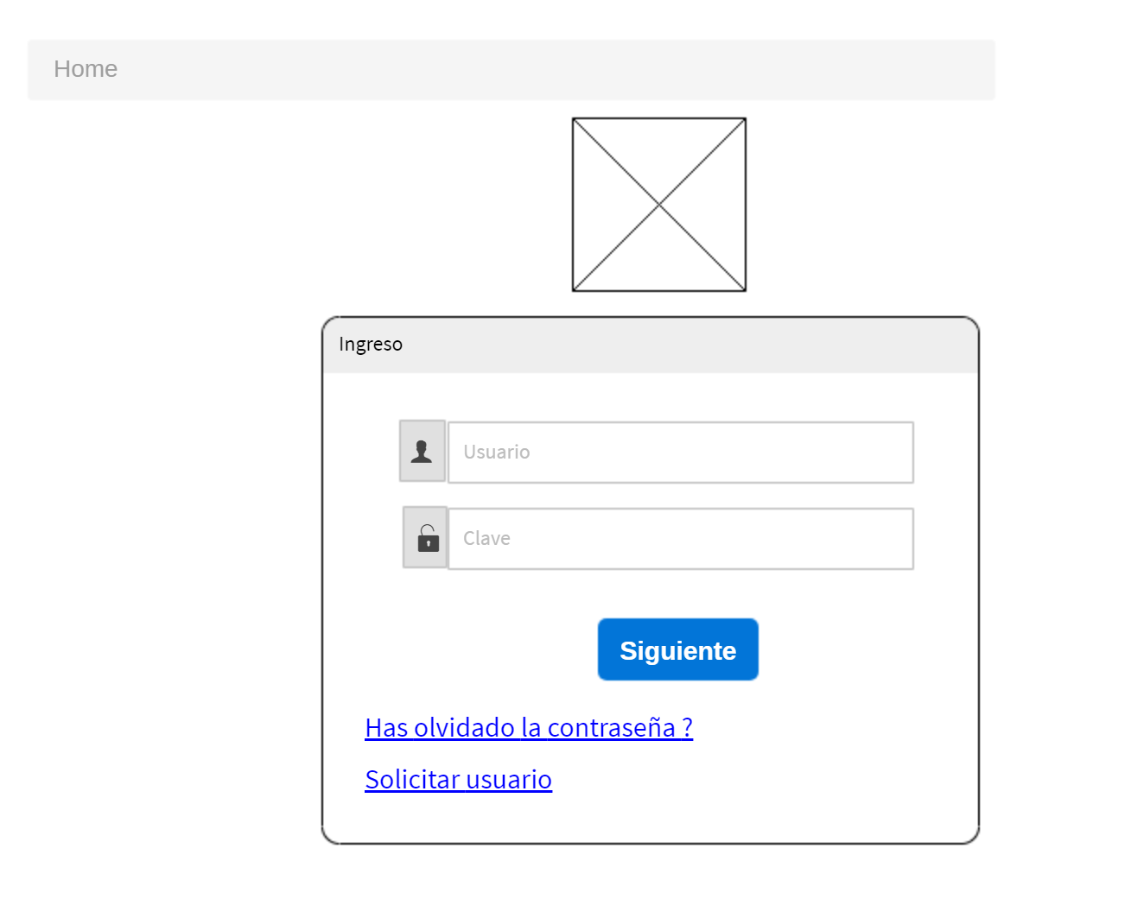
 | SISTEMA DE GESTION DE CARTERA

 |  |  |  |  | Regresar Lista

HISTORIA DE USUARIO
Numero | 1 | Yo como: | Cualquier usuario | Prioridad | 4
Tema | Seguridad
Nombre Historia | Inicio de sesion
Necesito
Poder autenticarme en el sistema mediante usuario y clave

Para
Poder tener acceso a las funcionalidades habilitadas dependiendo mi rol

Criterio de aceptacion
Dado: | Un usuario habilitado en el sistema
Cuando: | Ingrese su usuario y clave
Entonces: | Se muestra pagina principal de modulos habilitados

Dado: | Un usuario habilitado en el sistema
Cuando: | Ingrese su usuario y clave errado o no correspondiente
Entonces: | Se permanece en la pagina de autenticacion y se informa el error

Dado: | Un usuario que no se ha autenticado en el sistema
Cuando: | Intenete acceder a una funcionalidad privada
Entonces: | Se redirige automaticamente a la pagina de autenticacion

Prototipo pantalla (wireframe)

HISTORIA 6
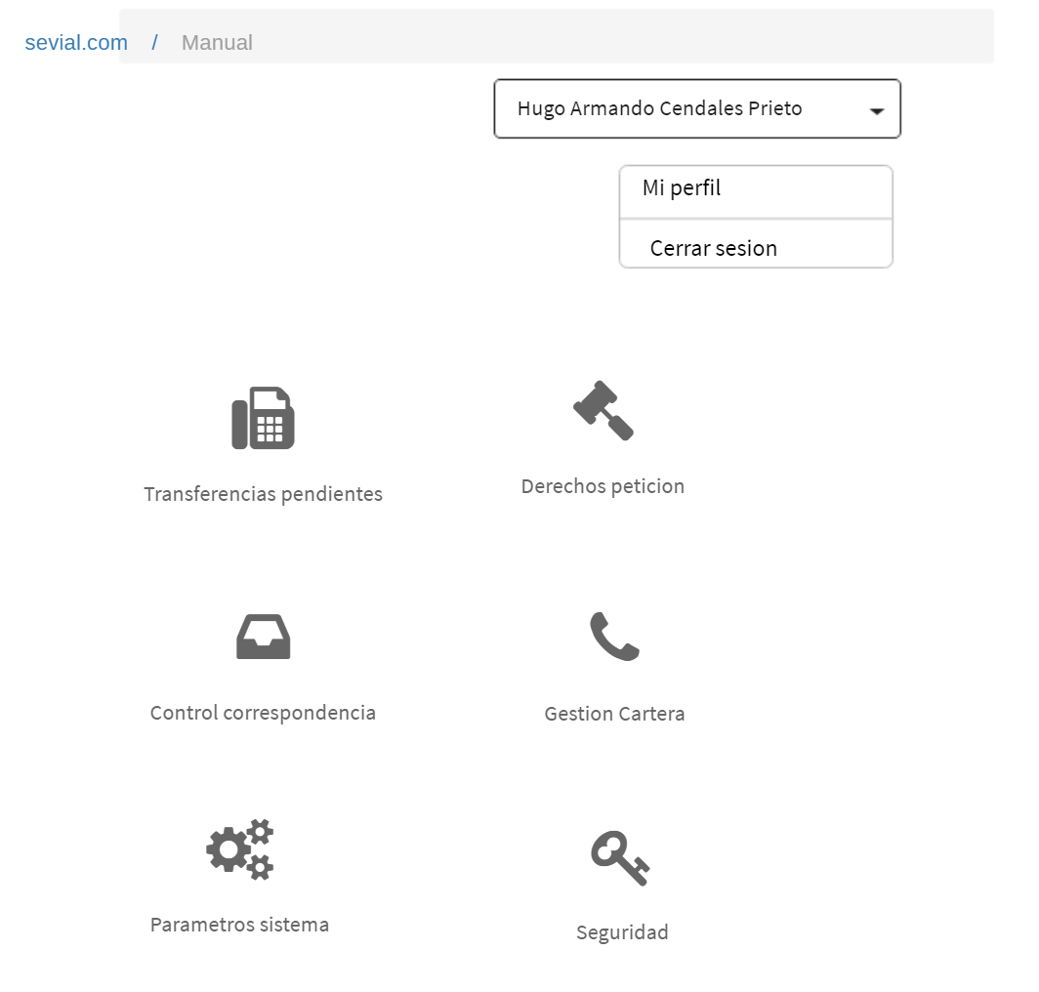
 | SISTEMA DE GESTION DE CARTERA

 |  |  |  |  | Regresar Lista

HISTORIA DE USUARIO
Numero | 6 | Yo como: | Cualquier usuario registrado | Prioridad | 2
Tema | Seguridad
Nombre Historia | Modulos asignados
Necesito
Ver los modulos que el usuario tiene habilitados

Para
Solo permitir el ingreso a los modulos habilitados para el usuario registrado

Detalles relevantes
Se tienen los siguientes modulos
Seguridad
Transferencias pendientes
Derechos de peticion
Parametros
Control de correspondencia
Gestion de cartera

Criterio de aceptacion
Dado: | Un usuario habilitado en el sistema con rol gestion de cartera
Cuando: | Ingrese su usuario y clave
Entonces: | Se muestra pagina principal de modulos habilitados

Prototipo pantalla (wireframe)

HISTORIA 16
 | SISTEMA DE GESTION DE CARTERA

 |  |  |  |  | Regresar Lista

HISTORIA DE USUARIO
Numero | 16 | Yo como: | Gestor de cartera | Prioridad | 2
Tema | Cargue informacion
Nombre Historia | Procesar cargue de archivos
Necesito
Consultar los diferentes archivos pendientes, procesados y en procesos relativos al cargue de informacion
referente a la deuda de los organismos de transito

Para
Cargar en el sistema archivos seleccionados

Detalles relevantes
Solo se pueden seleccionar los archivos pendientes
Si se oprime el boton de proesar archivos sin seleccionar ningun archivo el sistema refresca la lista de
archivos

Criterio de aceptacion
Dado: | Archivos por seleccionar
Cuando: | Se seleccionan archivos a procesar
Entonces: | Se procesan archivos y se actualiza su estado

Prototipo pantalla (wireframe)
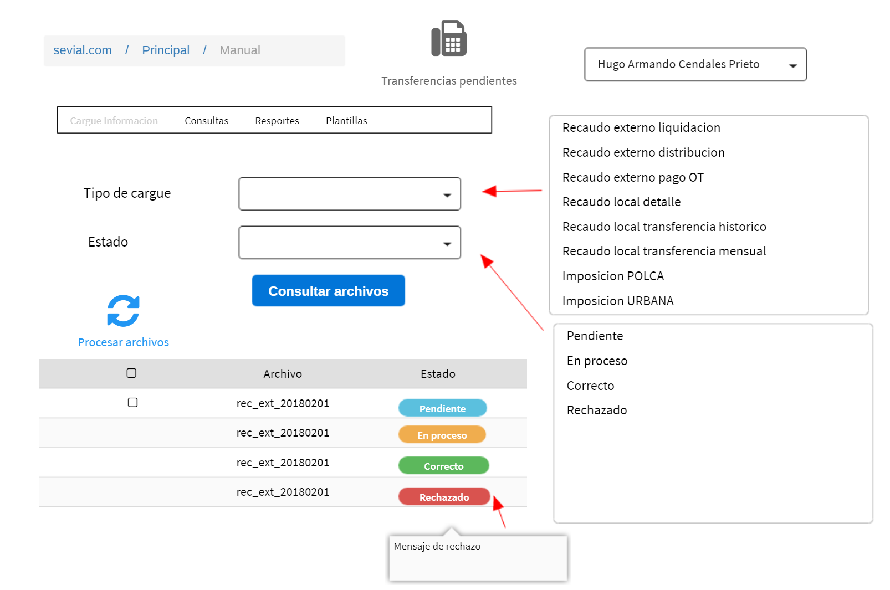

Servicio funcional
id servicio | 6

HISTORIA 25
 | SISTEMA DE GESTION DE CARTERA

 |  |  |  |  | Regresar Lista

HISTORIA DE USUARIO
Numero | 25 | Yo como: | Gestor de cartera | Prioridad | 2
Tema | Cargue informacion
Nombre Historia | Edicion Recaudo local - transferencias
Necesito
Consultar, modificar o eliminar la informacion de transferencias registradas en el sistema

Para
Mantener actualizada la informacion historica de las transferencia

Detalles relevantes

Criterio de aceptacion
Dado: | Se carga la pagina pro priemra vez o se borra el filtro de consulta
Cuando: | No se tiene filtro de consulta
Entonces: | Solo se muestran los 50 primeros registros

Dado: | Se digita filtro
Cuando: | Se oprime boton buscar
Entonces: | Se muestran todos los registros filtrados (maximo 50)

Dado: | El usuario selecciona registro
Cuando: | Se oprime boton eliminar
Entonces: | Se muestra confirmacion y en caso afirmativo se procede a eliminar registro
 | El sistema refresca registros mostrados

Dado: | El usuario selecciona registro
Cuando: | Se oprime boton editar / nuevo
Entonces: | Se muestra panel de edicion, se actualiza informacion, se procede a guardar
 | El sistema refresca registros mostrados

Prototipo pantalla (wireframe)

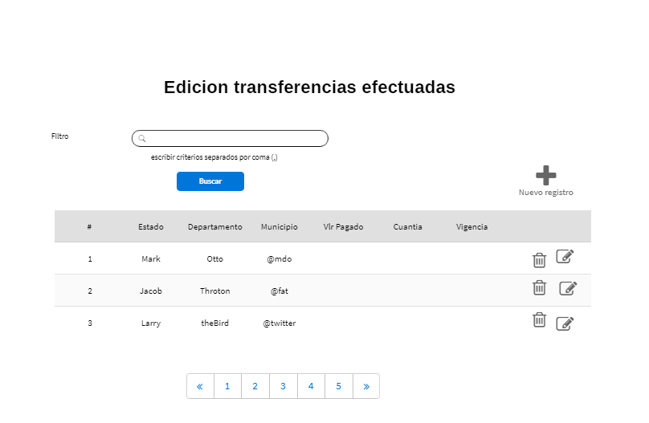

 | PANEL DE EDICION
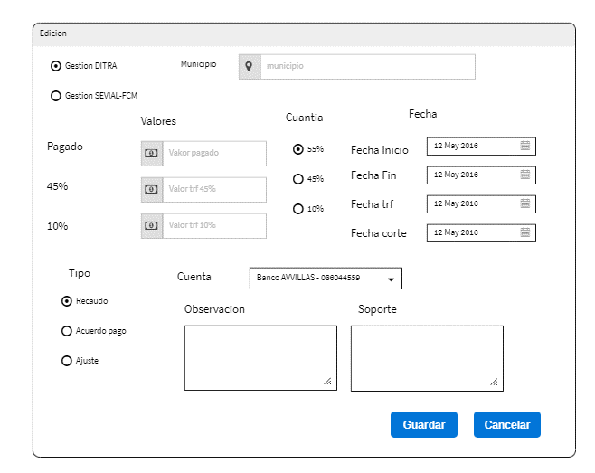

Servicio funcional
id servicio | 8
 | 9
 | 10

SERVICIO 1
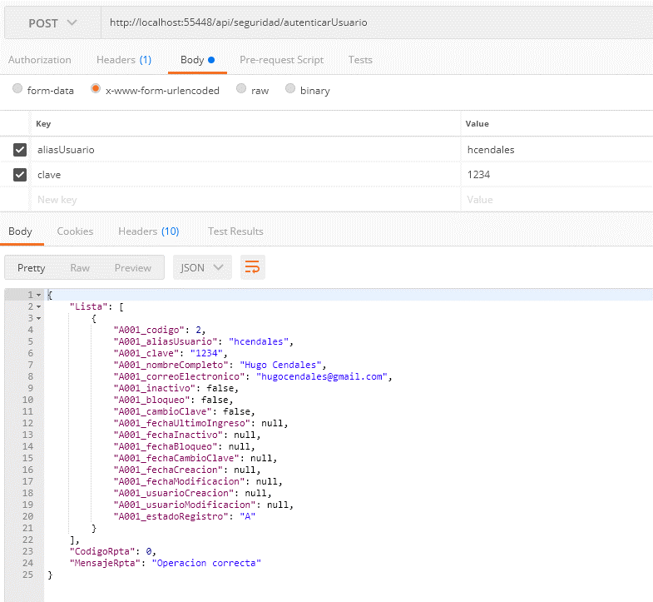
DEFINICION SERVICIOS
 |  |  | Lista Servicios
idServicio | 1
Servicio: | seguridad/autenticarUsuario
Descripcion
Autentica un usuario para iniciar sesion de trabajo

Entrada
aliasUsuario | alias asignado al usuario
clave | clave encriptada
Salida
codigoRpta | 0 | Operación correcta
 | 1 | usuario no existe
 | 2 | usuario inactivo
 | 3 | usuario bloqueado
 | 4 | debe realizar cambio de clave
 | 5 | clave errada
mensajeRpta | Mensaje a mostrar al usuario en caso fallido
nombreUsuario | Nombre completo del usuario
correoUsuario | Correo del usuario
Historia de usuario
Historia | 1

SERVICIO 2
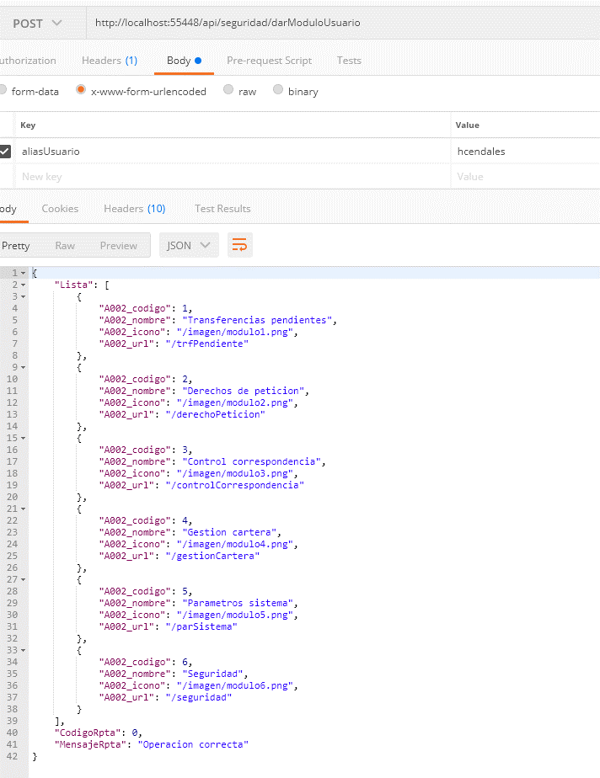
DEFINICION SERVICIOS
 |  |  |  | Lista Servicios
idServicio | 2
Servicio: | seguridad/darModuloUsuario
Descripcion
Retorna los modulos habilitados para un usuario

Entrada
aliasUsuario | alias asignado al usuario

Salida
codigoRpta | 0 | Operación correcta
 | <> 0 | Caso fallido
mensajeRpta | Mensaje a mostrar al usuario en caso fallido
Lista Modulos | Lista de modulos habilitados
 | idModulo |  | identificador unico del modulo
 | nombreModulo |  | Nombre del modulo
 | iconoModulo |  | icono asociado al modulo
 | urlModulo |  | url del modulo

Historia de usuario
Historia | 6

SERVICIO 3
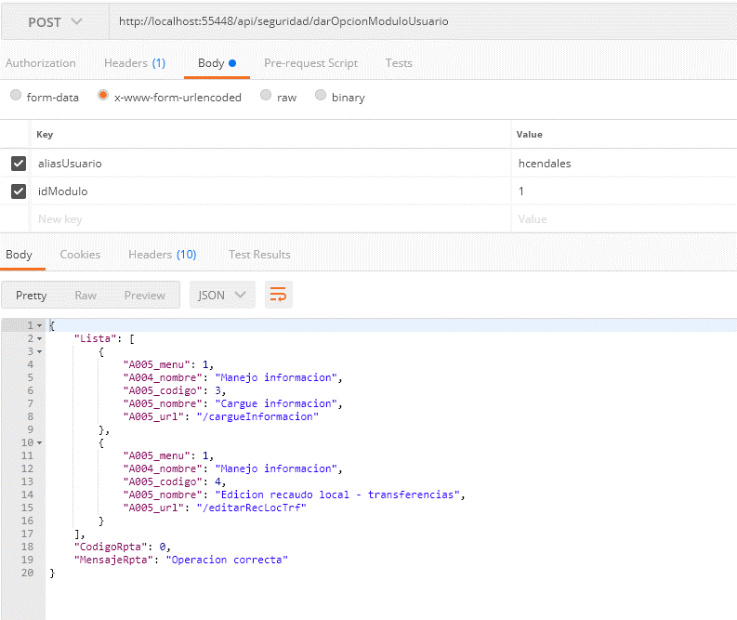
DEFINICION SERVICIOS
 |  |  | Lista Servicios
idServicio | 3
Servicio: | seguridad/darOpcionModuloUsuario
Descripcion
Retorna el menu habilitado al usuario dentro del modulo

Entrada
aliasUsuario | alias asignado al usuario
idModulo | identificador del modulo
Salida
codigoRpta | 0 | Operación correcta
 | <> 0 | Caso fallido
mensajeRpta | Mensaje a mostrar al usuario en caso fallido
listaMenu | lista de menus habilitados , ordenado por nombre menu
 | idMenu | identificador del menu
 | nombreMenu | nombre del menu
 | id opcion | identificador de la opcion
 | nombreOpcion | nombre de la opcion
 | urlOpcion | url de la opcion
Historia de usuario
Historia | 7

SERVICIO 4
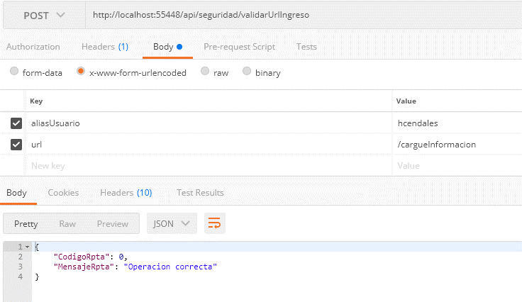
DEFINICION SERVICIOS
 |  |  | Lista Servicios
idServicio | 4
Servicio: | seguridad/validarUrlIngreso
Descripcion
Validar si una URL es permitida a un usuario

Entrada
aliasUsuario | alias asignado al usuario
url | url a validar
Salida
codigoRpta | 0 | Operación correcta (url permitida)
 | <> 0 | Caso fallido
mensajeRpta | Mensaje a mostrar al usuario en caso fallido
Historia de usuario
Historia | Todas

SERVICIO 5
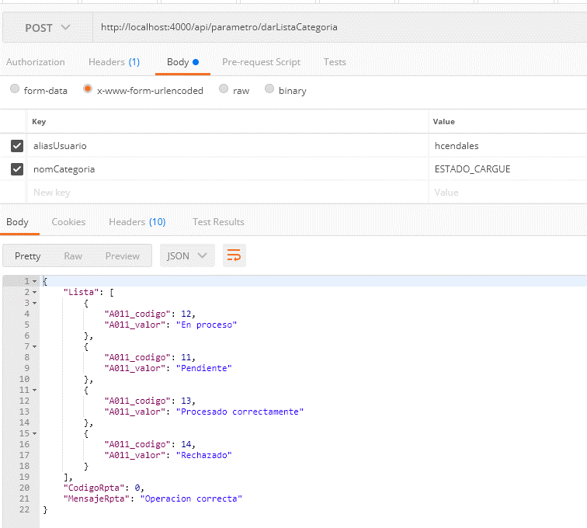
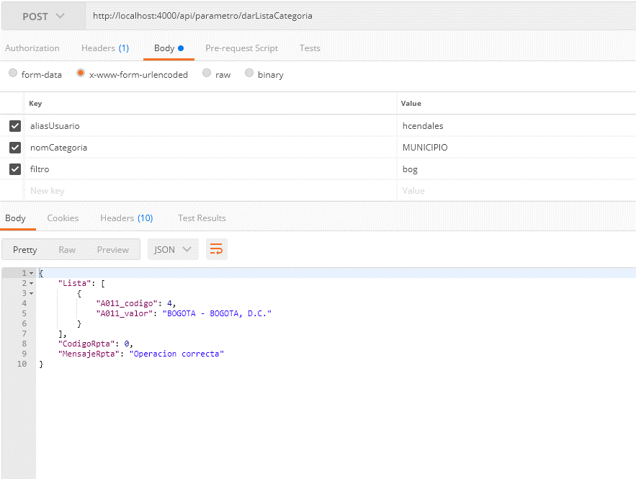
DEFINICION SERVICIOS
 |  |  | Lista Servicios
idServicio | 5
Servicio: | parametro/DarListaCategoria
Descripcion
Retorna lista de valores para una categoria

Entrada
aliasUsuario | alias asignado al usuario
nomCategoria | nombre de la categoria
filtro | filtro
Salida
codigoRpta | 0 | Operación correcta (url permitida)
 | <> 0 | Caso fallido
mensajeRpta | Mensaje a mostrar al usuario en caso fallido
listaValores | Lista de valores de una categoria
 | idValor | id del valor
 | valor | texto del valor de la lista

Historia de usuario
Historia

SERVICIO 6
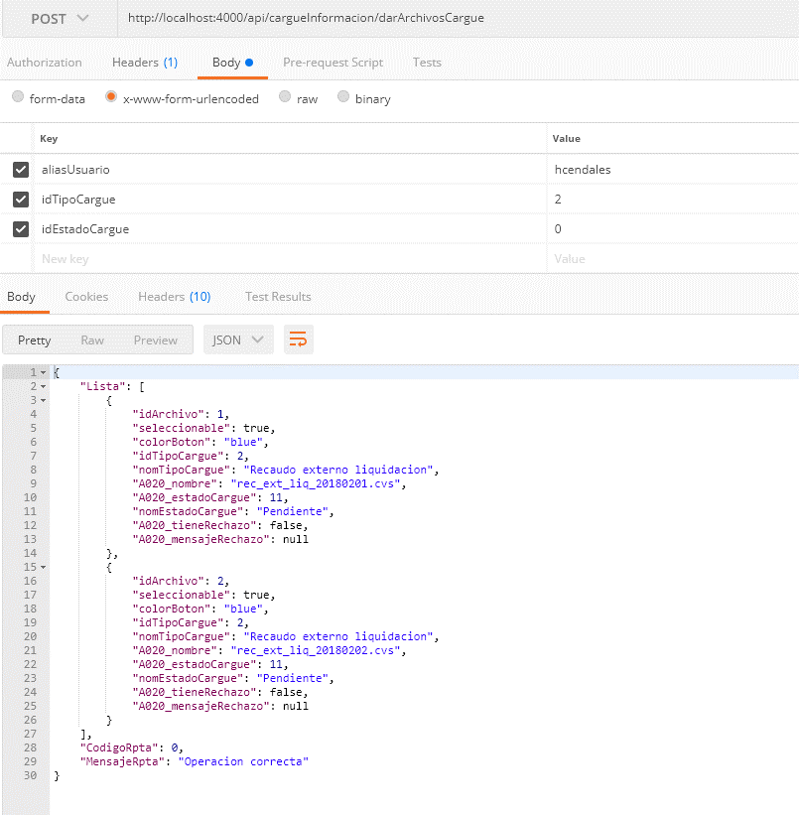
DEFINICION SERVICIOS
 |  |  | Lista Servicios
idServicio | 6
Servicio: | cargueInformacion/darArchivosCargue
Descripcion
Retorna la lista de archivos relacionados con el cargue de informacion y su estado

Entrada
aliasUsuario | alias asignado al usuario
idTipoCargue | Id del Tipo de archivo de cargue a consultar (0 para consultar todos)
idEstadoCargue | Id del estado de cargue a consultar (0 para consultar todos)
Salida
codigoRpta | 0 | Operación correcta (url permitida)
 | <> 0 | Caso fallido
mensajeRpta | Mensaje a mostrar al usuario en caso fallido
listaArchivos | Lista de archivos del cargue de informacion
 | seleccionable | 0: No seleccionable, 1 Seleccionable
 | idTipoCargue | Id de la categoria a la que pertenece el archivo
 | nomTipoCargue | nombre del tipo cargue
 | idArchivo | identificador del archivo
 | nomArchivo | nombre del archivo
 | idEstadoCargue | id del estado cargue
 | nomEstadoCargue | nombre del estado cargue
 | idColorBoton | id del color del boton asociado
 | tieneRechazo | 0: no tiene rechazo 1:rechazado
 | mensajeRechazo | mensaje de rechazo
Historia de usuario
Historia | 16

SERVICIO 7
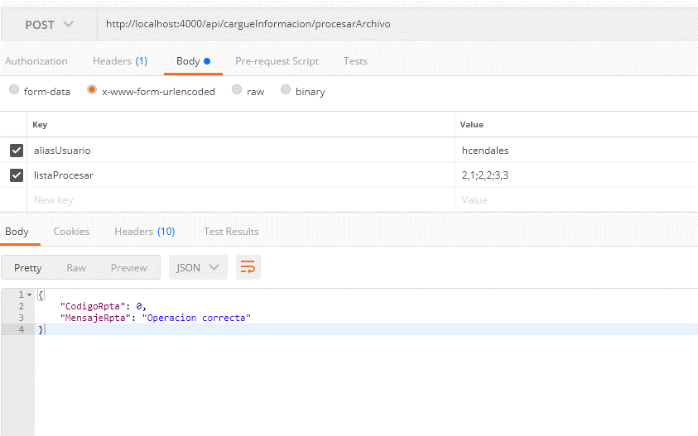
DEFINICION SERVICIOS
 |  |  | Lista Servicios
idServicio | 6
Servicio: | cargueInformacion/procesarArchivo
Descripcion
Coloca en la lista de procesamiento los archivos seleccionados por el usuario

Entrada
aliasUsuario | alias asignado al usuario
listaArchivos | lista de archivos a procesar (la lista viene el idTipoCarge,IdArchivo cada grupo seperado por ; )
 | idTipoCargue | Id del Tipo de archivo de cargue
 | idArchivo | Id del archivo a procesar
Salida
codigoRpta | 0 | Operación correcta (url permitida)
 | <> 0 | Caso fallido
mensajeRpta | Mensaje a mostrar al usuario en caso fallido
Historia de usuario
Historia | 16

SERVICIO 8
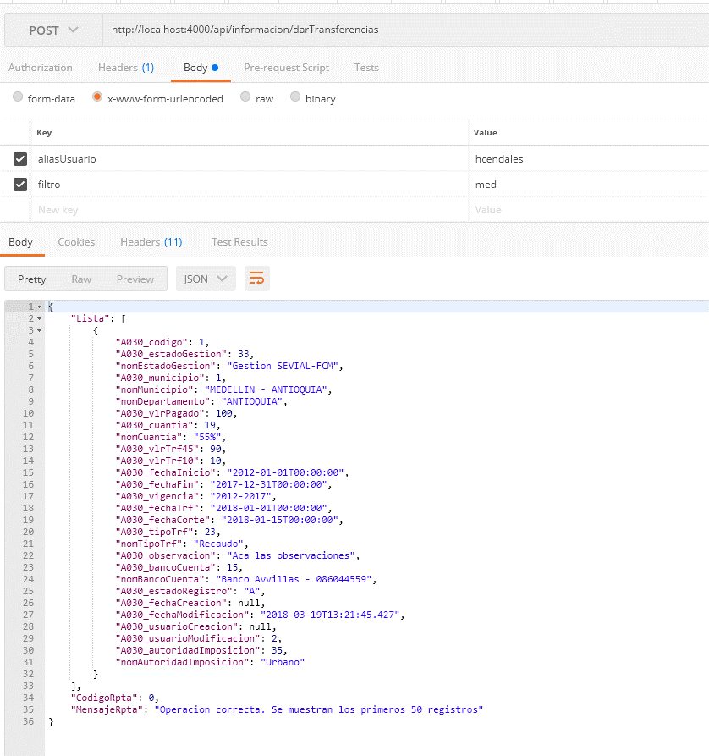
DEFINICION SERVICIOS
 |  |  | Lista Servicios
idServicio | 8
Servicio: | informacion/darTransferencias
Descripcion
Consultar los registros de transferencias con un filtro dado

Entrada
aliasUsuario | alias asignado al usuario
filtro | valores del filtro separados por coma
Salida
codigoRpta | 0 | Operación correcta (url permitida)
 | <> 0 | Caso fallido
mensajeRpta | Mensaje a mostrar al usuario en caso fallido
ListaTransferencias | Lista de registros filtrados de transferencias
 | idRegistroTrf | identificador unico del registro (0 si es nuevo)
 | estadoGestion | GD:Gestio DITRA, GS:Gestion Sevial
 | Departamento | Nombre departamento
 | Municipio | Nombre municipio
 | idMunicipio | DIVIPOLA del municipio
 | vlrPagado | Valor pagado
 | cuantia | Porcentaje de la cuantia: 55,45, 10
 | trf45 | Valor trf 45
 | trf10 | Valor trf 10
 | fechaInicio | Fecha en formato aaaa-mm-dd
 | fechaFin | Fecha en formato aaaa-mm-dd
 | vigencia | Año inicial - Año Final
 | fechaTrf | Fecha en formato aaaa-mm-dd
 | fechaCorte | Fecha en formato aaaa-mm-dd
 | tipo | Tipo RE:Recaudo, AJ:Ajuste, AP:Acuerdo pago
 | soporte | Texto descriptivo del soporte
 | observacion | Tecto de la observacion
 | bancoCuenta | Nombre banco -cuenta
 | idAutoridadImposicion | Autoridad de imposicion
Historia de usuario
Historia | 25

SERVICIO 9
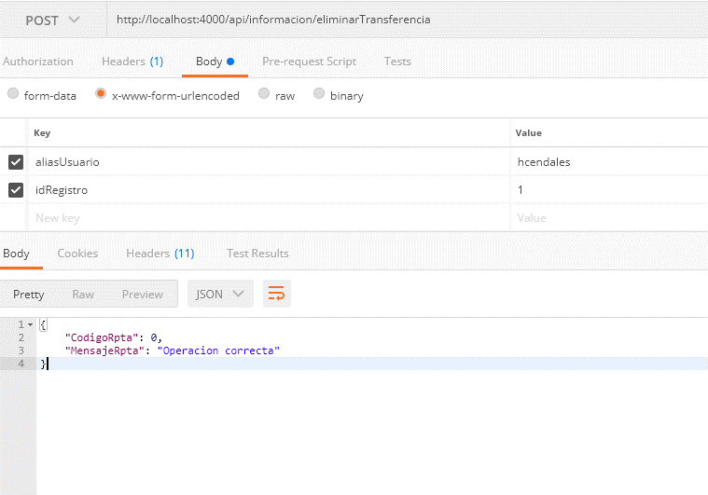
DEFINICION SERVICIOS
 |  |  | Lista Servicios
idServicio | 9
Servicio: | informacion/eliminarTransferencia
Descripcion
elimina la informacion de una transferencia registrada

Entrada
aliasUsuario | alias asignado al usuario
idRegistro | id del registro a eliminar
Salida
codigoRpta | 0 | Operación correcta (url permitida)
 | <> 0 | Caso fallido
mensajeRpta | Mensaje a mostrar al usuario en caso fallido
Historia de usuario
Historia | 25

SERVICIO 10
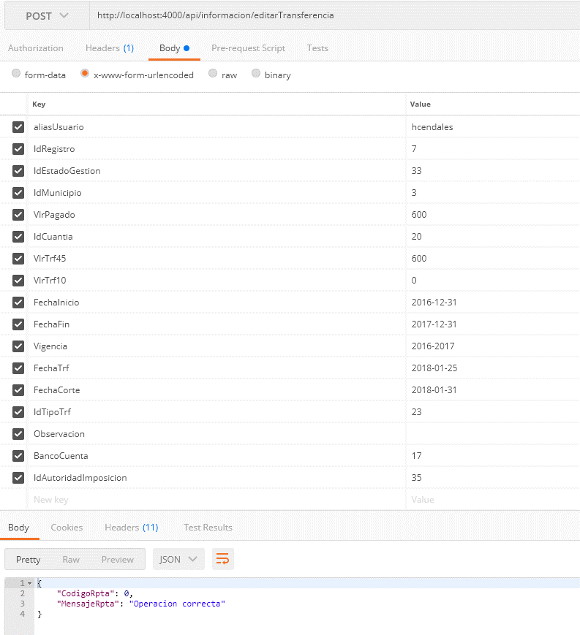
DEFINICION SERVICIOS
 |  |  | Lista Servicios
idServicio | 10
Servicio: | informacion/editarTransferencia
Descripcion
Permite actualizar o crear una transferencia

Entrada
aliasUsuario | alias asignado al usuario
idRegistroTrf | identificador unico del registro (0 si es nuevo)
idEstadoGestion | valores de la categoria ESTADO_GESTION
idMunicipio | valores de categoria MUNICIPIO
vlrPagado | Valor pagado
idCuantia | valores de la categoria CUANTIA
vlrTrf45 | Valor trf 45
vlrTrf10 | Valor trf 10
fechaInicio | Fecha en formato aaaa-mm-dd
fechaFin | Fecha en formato aaaa-mm-dd
vigencia | Año inicial - Año Final (aaaa-aaaa)
fechaTrf | Fecha en formato aaaa-mm-dd
fechaCorte | Fecha en formato aaaa-mm-dd
idTipoTrf | valores de la categoria TIPO_TRANSFERENCIA
observacion | Tecto de la observacion
idBancoCuenta | valores de la categoria BANCO_CUENTA
idAutoridadImposicion | valores de la categoria AUTORIDAD_IMPOSICION

Salida
codigoRpta | 0 | Operación correcta (url permitida)
 | <> 0 | Caso fallido
mensajeRpta | Mensaje a mostrar al usuario en caso fallido
Historia de usuario
Historia | 25

SERVICIO 11
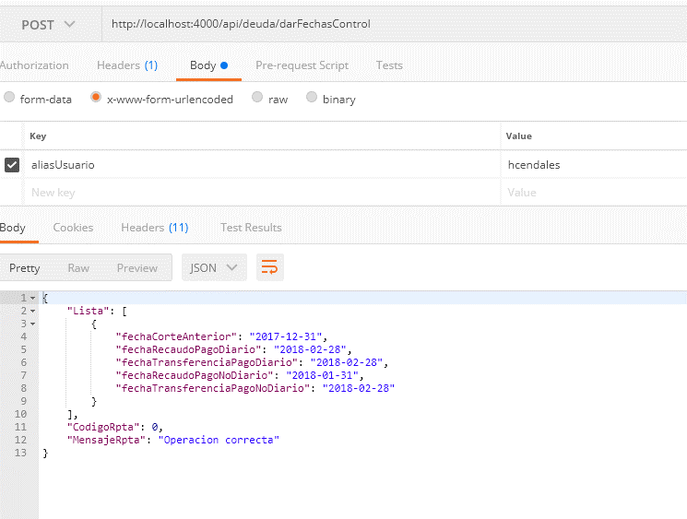
DEFINICION SERVICIOS
 |  |  | Lista Servicios
idServicio | 11
Servicio: | deuda/DarFechasControl
Descripcion
Retorna las fechas de control de los archivos de recaudo y transferencia

Entrada
aliasUsuario | alias asignado al usuario

Salida
codigoRpta | 0 | Operación correcta (url permitida)
 | <> 0 | Caso fallido
mensajeRpta | Mensaje a mostrar al usuario en caso fallido
fechaCorteAnterior
fechaRecaudoPagoDiario
fechaTransferenciaPagoDiario
fechaRecaudoPagoNoDiario
fechaTransferenciaPagoNoDiario

Historia de usuario
Historia | 31

Prueba

SERVICIO 12
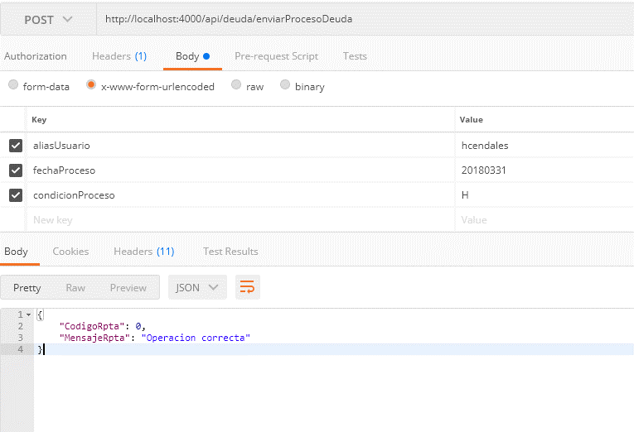
DEFINICION SERVICIOS
 |  |  | Lista Servicios
idServicio | 12
Servicio: | deuda/EnviarCalculoDeuda
Descripcion
Permite iniciar el proceso de calculo de deuda

Entrada
aliasUsuario | alias asignado al usuario
fechaProceso | Fecha a procesar (aaaammdd)
condicionProceso | Condicion de proceso (H:Con datos historicos, A:Con datos actualizados)

Salida
codigoRpta | 0 | Operación correcta (url permitida)
 | <> 0 | Caso fallido
mensajeRpta | Mensaje a mostrar al usuario en caso fallido

Historia de usuario
Historia | 31

SERVICIO 13
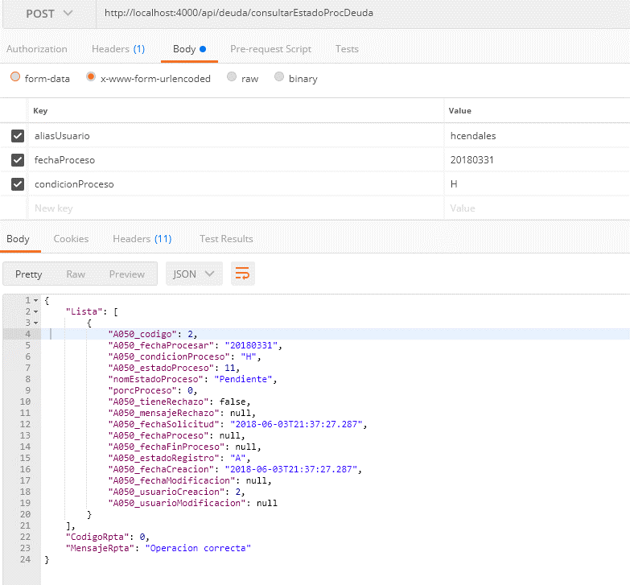
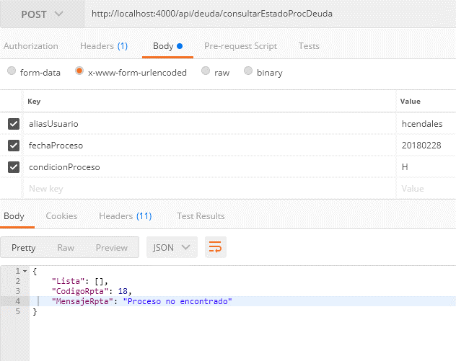
DEFINICION SERVICIOS
 |  |  | Lista Servicios
idServicio | 13
Servicio: | deuda/ConsultarEstadoProcDeuda
Descripcion
Permite consultar el estado del proceso de calculo de deuda

Entrada
aliasUsuario | alias asignado al usuario
fechaProceso | Fecha a procesar (aaaammdd)
condicionProceso | Condicion de proceso (H:Con datos historicos, A:Con datos actualizados)

Salida
codigoRpta | 0 | Operación correcta (url permitida)
 | <> 0 | Caso fallido
mensajeRpta | Mensaje a mostrar al usuario en caso fallido

Historia de usuario
Historia | 31

SERVICIO 14
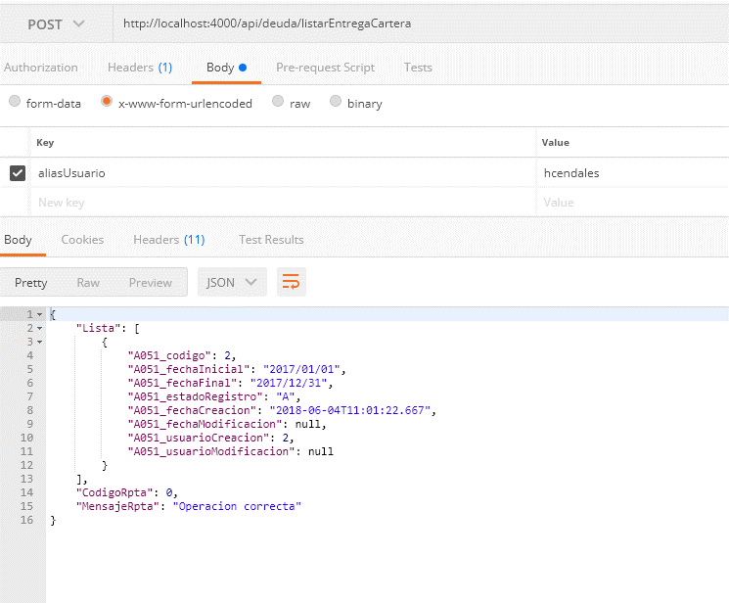
DEFINICION SERVICIOS
 |  |  | Lista Servicios
idServicio | 14
Servicio: | deuda/listarEntregaCartera
Descripcion
Lista las entregas de cartera que se han realizado a DITRA en el tiempo

Entrada
aliasUsuario | alias asignado al usuario

Salida
codigoRpta | 0 | Operación correcta (url permitida)
 | <> 0 | Caso fallido
mensajeRpta | Mensaje a mostrar al usuario en caso fallido
Lista
 | codigo | Id del registro
 | fechaInicial | fehca inicial de la entrega
 | fechaFinal | fecha final de la entrega
 | estadoRegistro | Estado del registro A:Activo
 | fechaCreacion | fecha creacion del registro
 | fechaModificacion | fecha ultima modificacion
 | usuarioCreacion | Id del usuario de creacion
 | usuarioModificacion | Id del usuario de modificacion

Historia de usuario
Historia | 72

SERVICIO 15
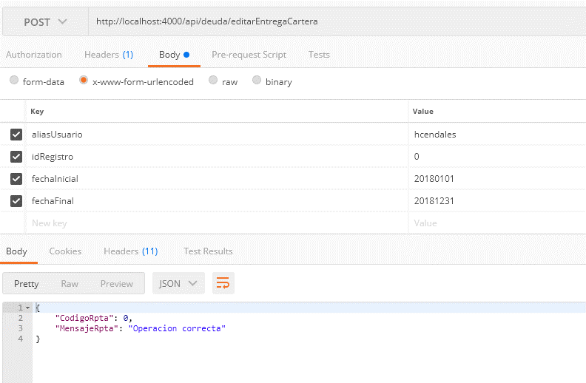
DEFINICION SERVICIOS
 |  |  | Lista Servicios
idServicio | 15
Servicio: | deuda/editarEntregaCartera
Descripcion
Permite editar o crear una entrega de cartera

Entrada
aliasUsuario | alias asignado al usuario
idRegistro | id del registro , si es 0 es nuevo, <> 0 es edicion
fechaInicial | fehca inicial de la entrega (aaaammdd)
fechaFinal | fecha final de la entrega (aaaammdd)
Salida
codigoRpta | 0 | Operación correcta (url permitida)
 | <> 0 | Caso fallido
mensajeRpta | Mensaje a mostrar al usuario en caso fallido

Historia de usuario
Historia | 72

SERVICIO 16
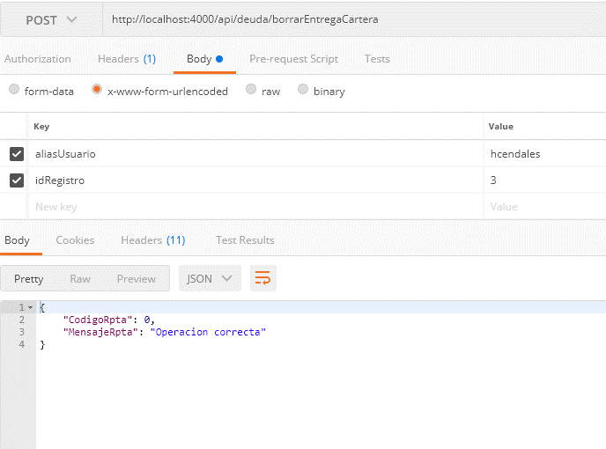
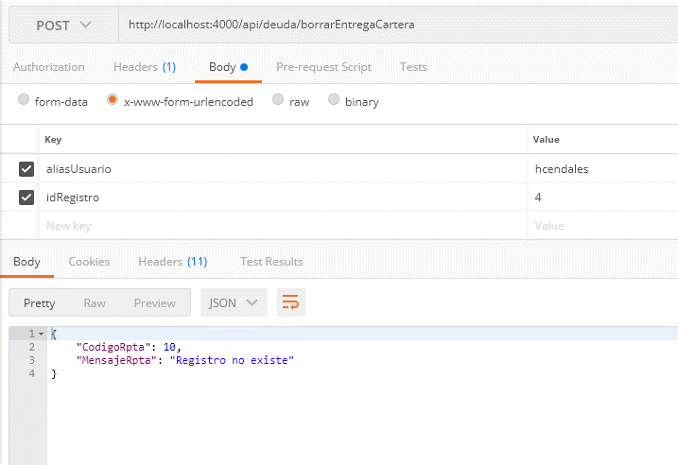
DEFINICION SERVICIOS
 |  |  | Lista Servicios
idServicio | 16
Servicio: | deuda/borrarEntregaCartera
Descripcion
Permite eliminar una entrega de cartera

Entrada
aliasUsuario | alias asignado al usuario
idRegistro | id del registro

Salida
codigoRpta | 0 | Operación correcta (url permitida)
 | <> 0 | Caso fallido
mensajeRpta | Mensaje a mostrar al usuario en caso fallido

Historia de usuario
Historia | 72

SERVICIO 17
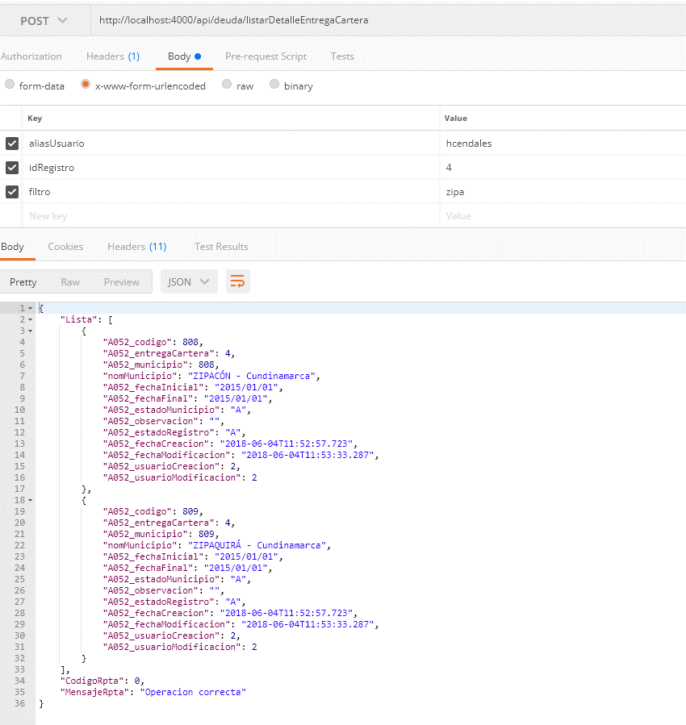
DEFINICION SERVICIOS
 |  |  | Lista Servicios
idServicio | 17
Servicio: | deuda/listarDetalleEntregaCartera
Descripcion
Lista el detalle por municipio de la entrega de cartera realizada a DITRA

Entrada
aliasUsuario | alias asignado al usuario
idRegistro | id del registro de la entrega de cartera
filtro | Filtro por nombre de muncipio

Salida
codigoRpta | 0 | Operación correcta (url permitida)
 | <> 0 | Caso fallido
mensajeRpta | Mensaje a mostrar al usuario en caso fallido
Lista
 | codigo | Id del registro
 | entregaCartera | Id de la entrega de cartera
 | municipio | Id del municipio asociado
 | nomMunicipio | Nombre del municipio
 | fechaInicial | Fecha inicial de la entrega
 | FechaFinal | Fecha final de la entrega
 | EstadoMunicipio | A:Activo I:Inactivo
 | Observacion | Observacion sobre entrega

Historia de usuario
Historia | 72

SERVICIO 18
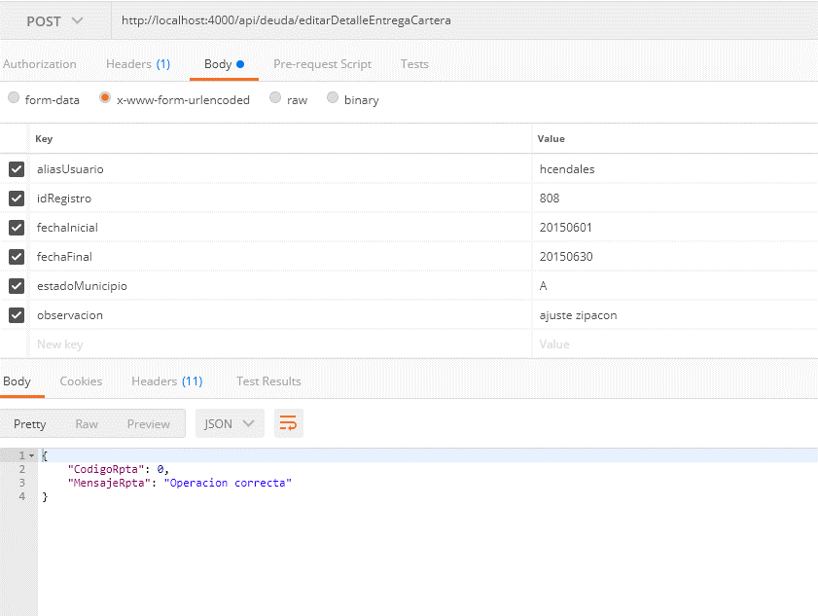
DEFINICION SERVICIOS
 |  |  | Lista Servicios
idServicio | 18
Servicio: | deuda/editarDetalleEntregaCartera
Descripcion
editar el detalle de un a entrega a DITRA de un municipio especifico

Entrada
aliasUsuario | alias asignado al usuario
idRegistro | id del registro del detalle a editar
fechaInicial | Fecha inical de entrega de cartera (aaaammdd)
fechaFinal | Fecha final de entrega de cartera (aaaammdd)
estadoMunicipio | Estado de la entrega A:Activo I:Inactivo
observacion | Observacion a la entrega

Salida
codigoRpta | 0 | Operación correcta (url permitida)
 | <> 0 | Caso fallido
mensajeRpta | Mensaje a mostrar al usuario en caso fallido

Historia de usuario
Historia | 72

SERVICIO 22
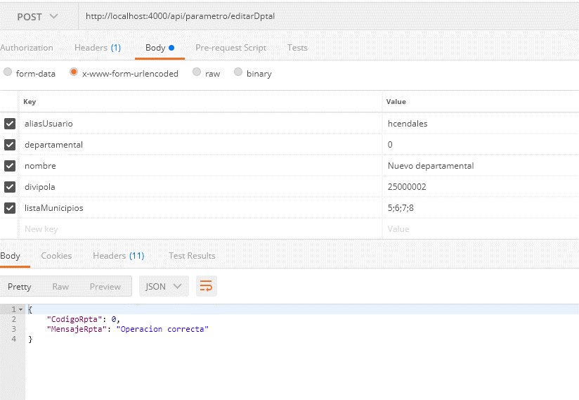
DEFINICION SERVICIOS
 |  |  | Lista Servicios
idServicio | 22
Servicio: | parametro/editarDptal
Descripcion
Permite registrar los municipios asociados a un dptar , asi como los datos del dptal

Entrada
aliasUsuario | alias asignado al usuario
departamental | id del departamental, 0 si es nuevo
nombre | Nombre del dptal
divipola | Divipola asignado al dptal
listaMuncipios | id de municipios separados por ;

Salida
codigoRpta | 0 | Operación correcta (url permitida)
 | <> 0 | Caso fallido
mensajeRpta | Mensaje a mostrar al usuario en caso fallido

Historia de usuario
Historia | 75

